Карта общая
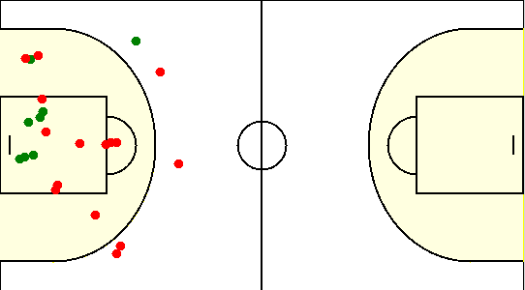
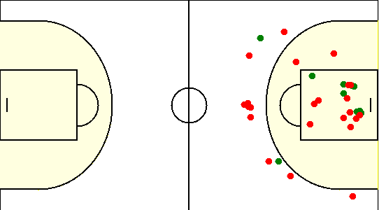
Карта бросков команды SIRIUS (I-II четверть) | Карта бросков команды SIRIUS (III-IV четверть)
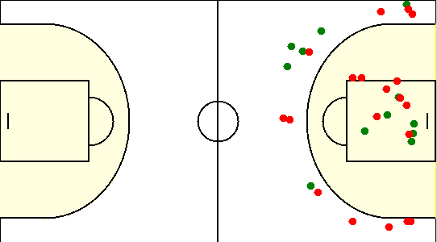
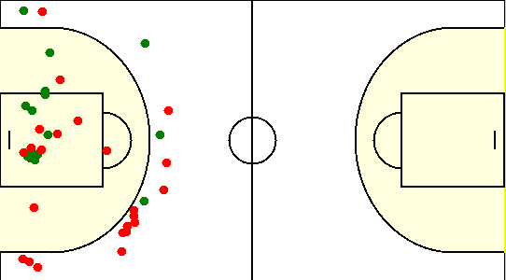

Карта бросков команды Минск 7х (I-II четверть) | Карта бросков команды Минск 7х (III-IV четверть)

Карта индивидуальная
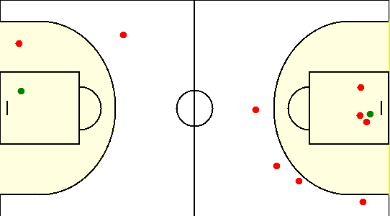
#1. Герасимович Сергей /SIRIUS/
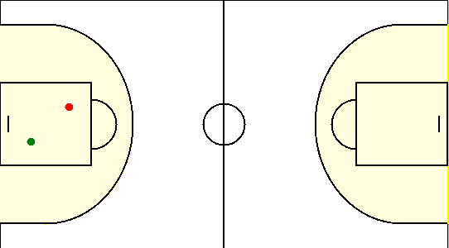

#10. Сикорский Егор /SIRIUS/
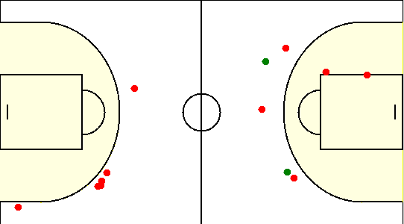

#15. Коваленко Олег /SIRIUS/
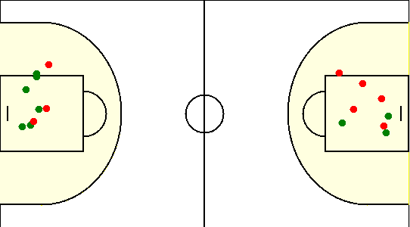

#19. Габрукович Павел /SIRIUS/
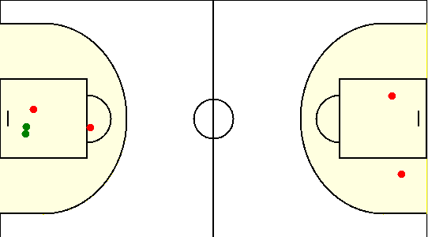

#23. Лицкевич Сергей /SIRIUS/
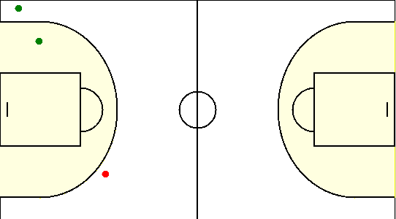

#33. Травкин Сергей /SIRIUS/
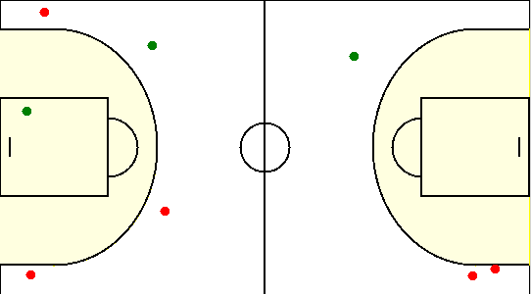

#6. Чайко Евгений /SIRIUS/
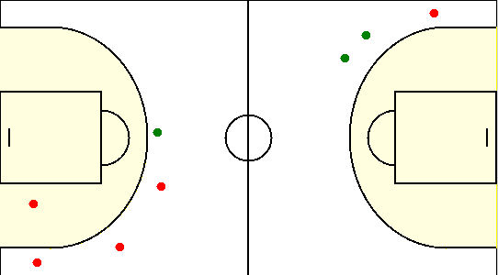

#8. Туровец Роман /SIRIUS/
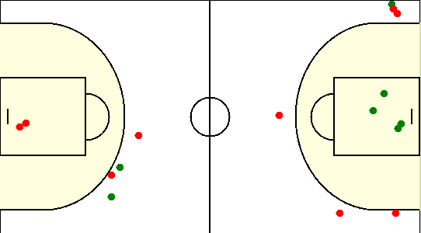

#10. Парамонов Евгений /Минск 7х/
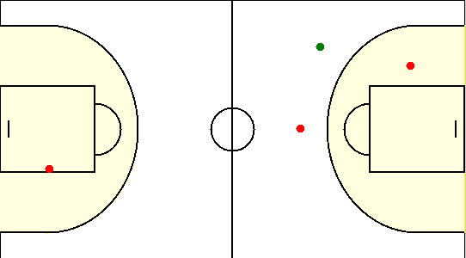

#11. Роговой Николай /Минск 7х/
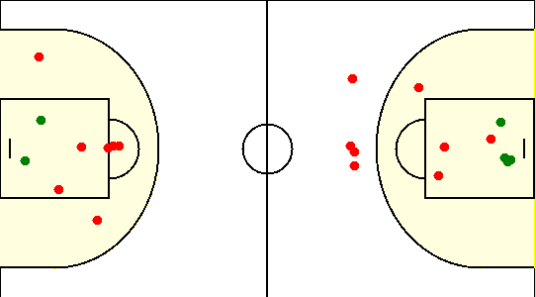

#15. Седнин Алексей /Минск 7х/
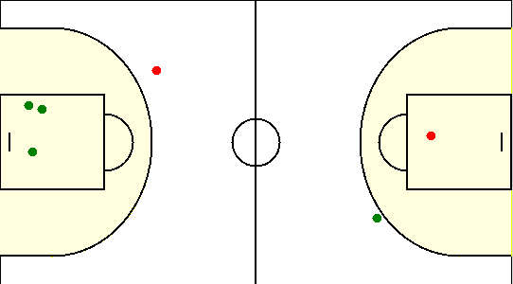

#4. Анисимов Юрий /Минск 7х/
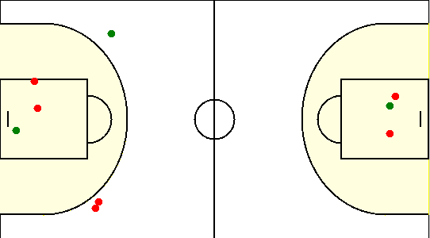

#5. Седнин Николай /Минск 7х/
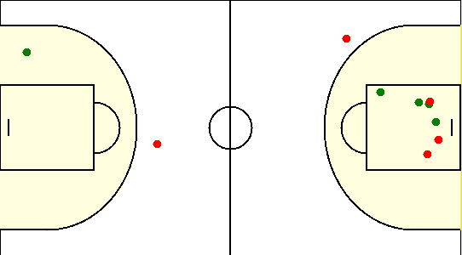

#55. Потапов Роман /Минск 7х/

